Processo
2. PROCESSO
2.1 Informações Iniciais
2.1.1 Quem são os clientes do processo?
1 | PROGRAD-UFPE (Coordenadores e funcionários responsáveis pelos processos seletivos);
2 | Candidatos.
2.1.2 Quais queixas os clientes do processo apresentam?
1 |  | Indisponibilidade de processos seletivos de Transferência Externa e Portador de Diploma;
1 |  | Devido a alta quantidade de trabalho manual necessário para realizar os processos seletivos, eles acabam sendo deixados de lado na lista de prioridade.
2 |  | Ausência de um sistema unificado compatível com as necessidades da PROGRAD e dos usuários a fim de otimizar o processo;
1 |  | Há uma dependência de plataformas externas (Google Forms, Google Sheets, Google Drive...) e processos manuais ineficientes para a realização dos processos seletivos.
 | 2.2 Comunicação
2.2.1 O processo é amplamente conhecido na organização?
Sim, embora nenhum dos dois processos seletivos estejam acontecendo atualmente, os procedimentos padrões são conhecidos na organização.

2.2.2 Quais meios de comunicação são usados para divulgar o processo?
1 | Divulgação do Edital e dos Processos Seletivos são realizados através dos meios de comunicação oficiais da UFPE (site, redes sociais).

2.2.3 Você acha que deveria usar algum meio de divulgação em especial? Por quê?
1 | Comunicações por fora das redes sociais, atráves de propagandas em meios como a televisão e outdoors pela cidade, a fim de ampliar o alcance à pessoas que não estão inseridas na bolha da internet. Com isso, os processos seletivos podem atingir graduados que desejam fazer uma nova graduação ou graduandos que desejam mudar de curso.

2.3 Prazo
2.3.1 Há problemas de prazo? Quais os pontos do processo que originam o problema?
1 | Apesar de ser um problema de comunicação, afeta diretamente o prazo: A demora na coleta de dados externos. (Respostas por parte das coordenações dos cursos e da DEPLAG, departamento que faz a busca inicial da quantia de vagas com as coordenações dos cursos)
2.3.2 Há algum handoff (handoff ocorre quando o processo muda de responsável seja mudança de raia ou de piscina) que esteja gerando gargalo? (Apresentar os pontos de handoff na modelagem AS-IS)
Imagem do modelo AS-IS |  |  | Descrição | Possível causa
1
 | 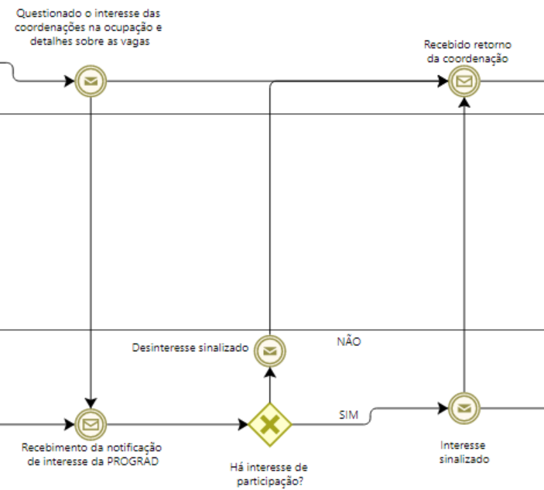 |  | Para a PROGRAD iniciar o processo seletivo de Transferência Externa e Portador de Diploma, é preciso solicitar a quantidade de vagas disponíveis às coordenações dos cursos, que acabam atrasando ou não respondendo, gerando um gargalo no processo que poderia ser contornado com um sistema que une as duas pontas. | Falta de interesse e incentivo de participar do processo, acabam não vendo esses processos seletivos como prioridade. Além disso, outro fator é a falta de infraestrutura e empecilhos similares em alguns departamentos, o que impossibilita algumas coordenações de aceitarem novos estudantes. Pode-se citar também o canal de comunicação que pode se tornar ineficiente (email) com os coordenadores diante da ocupação com outras demandas e assuntos.

2.4 Qualidade
2.4.1 Quais os pontos do processo que originam problemas de qualidade?
1 | Possíveis atrasos e lacunas de respostas na coleta de dados externos referentes a comunicação.
2 | Utilização de serviços externos não integrados durante os processos seletivos, sendo ineficientes diante da quantidade de dados;
2.4.2 Quais os resultados do processo que são afetados?
1 | Baixa eficiência na ocupação das vagas ociosas, uma vez que alguns cursos não participarão dos processos seletivos;
2 | Insatisfação e dificuldade por parte dos candidatos e dos funcionários responsáveis pelos processos seletivos, demandando uma maior quantidade de trabalho para análise dos documentos.
2.4.3 Há algum handoff (handoff ocorre quando o processo muda de responsável seja mudança de raia ou de piscina) que esteja gerando erro?
Imagem do modelo AS-IS |  |  | Descrição | Possível causa
1 | Não há handoff que retorne erros |  | - | -

2.5 Recursos
2.5.1 Há problemas de insuficiência ou não adequação de recursos necessarios ao processo? Quais os recursos que são insuficientes/inadequados?
1 | Ausência de recursos tecnológicos que auxiliem a equipe a lidar com centenas de documentos de candidatos, ocasionando uma grande demanda de trabalho manual por parte da reduzida equipe de funcionários. A não adequação dos serviços externos que utilizam diante da ausência de um sistema próprio que atenda às necessidades é perceptível. No geral, a equipe é pequena diante da demanda.

2.5.2 Há habilidades ou competências especiais que as pessoas que executam o processo precisam possuir? Quais?
1 | As pessoas precisam saber lidar com várias plataformas externas, como Google Forms, Google Drive, Google Planilhas e STI Docs.

2.5.3 Quais habilidades ou competências as pessoas que executam o processo já possuem?
1 | As pessoas sabem lidar com várias plataformas, como Google Forms, Google Drive, Google Planilhas e STI Docs.

2.5.4 Quais habilidades ou competências as pessoas que executam o processo ainda não possuem?
1 | Não tem nenhuma habilidade específica que esteja em falta, há o conhecimento técnico tanto nas tecnologias quanto na questão burocrática de análise de documentos.

2.5.5 O que é necessário para que as pessoas que executam o processo adquiram essas habilidades ou competências?
1 | Não se aplica (2.5.4).

2.6 Legalidade
2.6.1 Há problemas de não conformidade com normas / resoluções / leis? Quais?
1 | Não, pois há o conhecimento técnico ideal, sendo especialistas em tal âmbito e prejudicados apenas pelo constraste entre alta demanda e ausência de suporte tecnológico.

2.6.2 Quais os pontos do processo nos quais o problema foi evidenciado?
1 | Nenhum, essa conformidade com as normas e leis são devidamente verificadas e seguidas em diferentes partes do processo, como na formulação de editais e na análise individual de documentações.

2.7 Padronização
2.7.1 Quais os pontos do processo que apresentam a necesidade de automatização?
1 | Fase de triagem - verificação de documentos necessários dos candidatos;
2 | Fase de criação de um drive para registro dos candidatos deferidos.
2.7.2 Por que essa automatização não foi realizada ainda?
1 | Falta de iniciativa de um projeto e disponibilidade por parte tanto do sistema quanto da parte responsável da UFPE;
2 | Esses processos seletivos não são vistos como prioridade, pois não há um periodo obrigatório de ocorrência para eles. Sendo assim, eles são secundarizados.
2.7.3 Há atividades no processo que poderiam ser eliminadas? Quais? Por quê?
1 | As atividades manuais que são feitas hoje no processo. No geral, o trabalho manual no decorrer da fase de recebimento, análise e tratamento dos dados, podendo automatizá-lo em um sistema.
 | 2024-01-01 | Quanto menor for o trabalho manual necessário nesse processo, mais ágil o processo se tornará e melhor será para os funcionários envolvidos.
2 | A necessidade de solicitação de dados iniciais para DEPLAG e, mais detalhadamente, para as coordenações dos cursos, isso ocasiona um gargalo para abertura do edital.
 | 2024-01-02 | Essa atividade que envolve comunicação deveria ser fluida, pois ela engata a abertura dos editais. Logo, um canal de comunicação adequado para apontamento e disponibilização dessas vagas, acessível e interativo para as coordenações de cursos e para a PROGRAD, seria ideal e diminuiria o gargalo de comunicação.
2.7.4 Há atividades no processo que deveriam ser incluídas? Quais? Por quê?
1 | Não, o processo já é competente com o seu objetivo, apenas não possui um suporte tecnológico que dê a agilidade necessária para o contexto.

2.7.5 Há atividades no processo que poderiam ser realizadas de outra forma? Quais? Por quê?
1 | O contato e a espera de resposta das coordenações de curso com o interesse na participação do processo seletivo.
 | 2024-01-01 | Atualmente, é feito o envio de mensagem para cada coordenação esperando a resposta de cada uma. Entretanto, a porcentagem de respostas recebidas é muito baixa. É necessária uma estratégia que facilite o repasse de informações para as coordenações, além de conseguir uma garantia de resposta maior.

2.7.6 Há pontos de decisão no processo que poderiam ser eliminados? Quais? Por quê?
1 | Não, os pontos de decisão atuais são extremamente necessários, pois envolvem questões burocráticas como documentações, cotas, isenções, sendo precisos e pontuais. Porém, quando se diz na questão de analisar se todos documentos foram submetidos, conforme a categoria do candidato, poderia ser analisado através de um suporte do sistema, durante a submissão.

2.7.7 Há pontos de decisão no processo que deveriam ser incluídos? Quais? Por quê?
1 | Não, os pontos de decisão atuais já são contemplam as regras dos editais e as necessidades dos processos seletivos.

2.7.8 Como seria a nova forma de execução do processo?
1 | Utilização de um sistema satélite integrado, eficiente, com boa performance e usuabilidade, a fim de atender as necessidades dos dois processos seletivos para todos os seus atores (Coordenadores de Cursos, Funcionários da PROGRAD e Candidatos), moldado para ser coerente e flexivel para os processos e para os editais que foque em lidar com a demanda, em ser suficiente para todo o processo de inscrição, que comunique a PROGRAD com as coordenações e que facilite a análise de documentos de maneira ágil.

2.7.9 Há problemas de não conformidade com o processo (i.e., variantes do processo, stakeholders executam o processo de forma diferente)? Quais os pontos do processo que apresentam essa não conformidade (i.e., possuem variantes)?
1 | Existem fluxos distintos entre candidatos (envio de informações) e PROGRAD (análise de informações recebidas). Essa não conformidade é clara diante do fato que há envios distintos por parte dos candidatos de acordo com diferentes categorias (cota, portador de diploma ou transferência externa, isenção...) e também com o edital vigente, sendo os editais diferentes entre si.

2.7.10 Você pode descrever o fluxo dessas variações?
1 | Quando se trata das diferentes categorias, a mudança ocorrerá na solicitação de documentos, exigindo prazos diferentes e adições de etapas para algumas delas. Variações mais específicas derivam das particularidades dos editais de cada processo seletivo.

2.7.11 Quais as possíveis causas dessa não conformidade?
1 | Como existem diferentes tipos de candidatos e o processo abrange Transferência Externa e Portador de Diploma, cada categoria e processo seletivo terá variantes do processo.

2.7.12 Há algo mais impedindo o processo de prosseguir? O que está impedindo o processo de prosseguir?
Imagem do modelo AS-IS |  |  | Descrição | Possível causa
1 | Não.

2.8 Multidimensional
2.8.1 Algum handoff (handoff ocorre quando o processo muda de responsável seja mudança de raia ou de piscina) está gerando retrabalho?
Imagem do modelo AS-IS |  |  | Descrição | Possível causa
1 | Não.

2.8.2 Existem pontos no seu processo que causam gargalo? Quais os pontos do processo em que ocorrem? Quais as possíveis causas desse gargalo?
Imagem do modelo AS-IS |  |  | Descrição | Possível causa
1 |  |  | Os funcionários envolvidos passam uma grande parte do período do processo seletivo verificando documentação e separando-as em pastas no drive. | Eles precisam lidar com centenas de documentos manualmente, o que gera um grande gargalo no processo. Essa parte do processo deixa muito claro 3 dos nossos 5 principais problemas, elas impactam diretamente aqui: 1. (RECURSOS) Não há pessoal suficiente para lidar com uma alta demanda; 2. (QUALIDADE) Há uma grande lentidão, pois as ferramentas externas usadas não suprem adequadamente a necessidade; 3. (PADRONIZAÇÃO) Deve-se buscar automatização que está ausente aqui.

2.8.3 Quais as consequências da ocorrência dos gargalos?
1 | Atraso nos processos seletivos;
2 | Como há um excessivo trabalho manual, há um desestímulo para a elaboração de novos editais.

